目录
序号 | 目录 | 链接
1 | 前言及书籍推荐 | Link
2 | 什么是IRS | Link
3 | IRS定价 | Link
4 | 如何计算贴现率 | Link
5 | 差值法 | Link
6 | 合约估值 | Link
7 | 估值运算案例 | Link

手把手教你用Excel进行IRS（利率互换）定价与估值
方法论详解，以及真实案例介绍

前言及书籍推荐
Back

优点：
1. 非常接地气，刨去了课本中的知识点，讲了很多不同种类金融机构对该种产品的运用方式。
2.介绍了国内IRS市场的发展历史，以及和国外操作的不同点。
让我知道了很多以前不知道的产品，包括SPS（single period swap），CMS等在国外比较主流的产品。
3. 在IRS定价估值基础内容介绍的时候，通过一个鲜明的案例，和Excel表格的方式，教大家如何进行IRS定价、估值的计算。
缺点：
1. 虽然作者想通过一个讲故事的方式，让大家生动有趣地理解IRS，不让这部书太枯燥。但是对于比较专业的读者来说，显得不严肃，且故事本身感觉有点Low。
2. 这本书涉及的话题其实挺广的，但是由于篇幅以及带有一定的故事性，所以对内容的深度做了一定裁剪，所以读了之后感觉只了解了一个大概。如果后面关于期差、基差、冲销、各种策略，以及CMS等复杂产品的内容如果可以像第一章那样通过真实的案例，带大家用Excel来算一遍的话，感觉学习的效果会更加好，而让读者读完之后仅限于一个抽闲的概念当中。
不过，大家想大致了解一下IRS的基础内容、国内产品发展的历史、行业的主流操作方式，以及一些比较复杂的策略和概念的话，这本书还是很推荐的，比较好地拓展了我们的视野。

什么是IRS
Back

 | 定义：
 | 利率互换是交易双方约定在特定的时间频率，交换以名义本金为基准计算的浮动利率与固定利率的金额。
 | 买方：每一个支付日支付以固定利率、计息基准、名义本金计算的利息
 | 卖方：每一个支付日支付以浮动利率、计息基准、名义本金计算的利息
 | 双方轧差结算，不交换本金

固定利率
浮动利率
X%
X%
X%
X%
8%
9%
10%
11%
3M
6M
9M
1Y

IRS定价
Back
 | 通过“单变量求解”进行IRS定价

 | 名义本金 | 5,000,000
 | 固定利率 | 9.5000%

 | 序号 | 期限 | 浮动利率 | 浮动利率-固定利率 | 现金流 | 贴现率 | 现金流现值
 | 1 | 1-3个月 | 8.00% | -1.50% | -18,750.00 | 0.00% | -18,750.00
 | 2 | 3-6个月 | 9.00% | -0.50% | -6,250.00 | 0.00% | -6,250.00
 | 3 | 6-9个月 | 10.00% | 0.50% | 6,250.00 | 0.00% | 6,250.00
 | 4 | 9-12个月 | 11.00% | 1.50% | 18,750.00 | 0.00% | 18,750.00
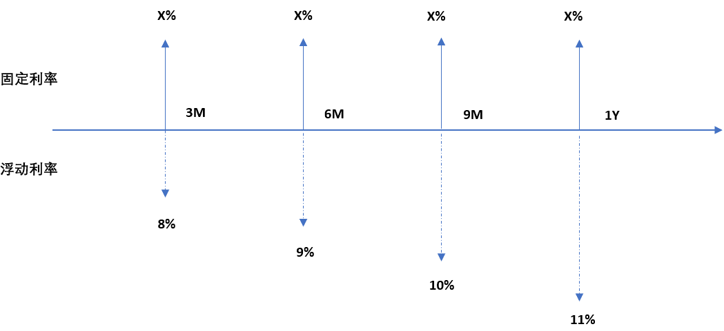
 |  |  |  |  |  |  | 0.00

 |  |  |  |  |  | 期限 | 贴现率
 |  |  |  |  |  | 3M | 8.00%
 |  |  |  |  |  | 6M | 8.50%
 |  |  |  |  |  | 9M | 9.00%
 |  |  |  |  |  | 1Y | 10.00%

 | PV(Fixed) = PV(Float)
 | 固定利率：对浮动端浮动利率进行时间加权的平均。

如何计算贴现率
Back
 | 如何计算贴现利率

 | 一、在期限短，且在市场直接找到产品的情况下
 | 市场上贴现利率的获取有很多方式，如果期限比较短，可以用那些本金、利息都在到期日一次结清产品的市场利率，例如：
 | 1. Shibor
6M
1 + 8.5% X （1/2）
 | 2. 短期零息国债
 | 3. Term SOFR等

 | 二、如果需要折现的期限很长，且市场中的产品付息周期小于折现期限的情况下（Bootstrapping）
6M
1 + 8.5% X （1/4）
1 + 8.5% X （1/4）
3M
 |  |  |  |  |  | 由于产品的付息频率小于折现期间，产品在市场上的利率不能直接认定为折现利率
 |  |  |  |  |  | 这个时候，就需要通过用Bootstraping的方式将折现利率一层一层剥离出来

 | 假设目前市场3个月折现率是8%， 如何来计算6个月期限的折现率x%
 | 上述产品三个月的现金流现值： PV(3M) = 8.5%/4 ÷ (1+8%/4) = 0.0208
 | 六个月的产品的现金流现值：PV(6M) = (1+8.5%/4) ÷ (1+x%/2)
 | 由于套利的要求，上述产品按照期限利率折现的现值求和等于1，故P(3M) + P(6M) = 1
 | (1+8.5%/4) ÷ (1+x%/2) + 0.0208 = 1
1 + 9% X （1/4）
 | 最后推导出x% = 8.5958%

1 + 9% X （1/4）
1 + 9% X （1/4）

3M
6M
9M

 | 我们已经知道了3个月的期限折现利率是8%，六月的期限折现利率是8.5958%
 | 那么通过九月的产品YTM或者利率，我们可以用P(3M)+P(6M)+P(9M) = 1的逻辑，继续将9个月期限的折现利率剥离出来

 | 数据来源：中国外汇交易中心（https://www.chinamoney.com.cn/chinese/index.html）

 | 三、通过单变量求解计算出各个期限期限利率

 | 期限 | 产品利率 （三个月付息）
 | 3个月 | 8.00%
 | 6个月 | 8.50%
 | 9个月 | 9.00%
 | 12个月 | 10.00%

 |  |  | =IF(COLUMNS($D$67:D$67)<=ROWS($C$68:$C69), (IF(COLUMNS($D$67:D$67)=ROWS($C$68:$C69),1,0)+$C62/4) / (1+@INDEX($C$68:$C$71,COLUMNS($D$67:D$67),1)*COLUMNS($D$67:D$67)/4),0)
 | 期限 | 贴现利率 | PV(3M) | PV(6M) | PV(9M) | PV(12M) | 总计（*10000）
 | 3个月 | 8.0000%
 | 6个月 | 8.5957% | 0.020833333333 | 0.97916666713 | 0 | 0 | 10,000.00
 | 9个月 | 9.2198% | 0.022058823529 | 0.021572827428 | 0.95636834908 | 0 | 10,000.00
 | 12个月 | 10.4362% | 0.024509803922 | 0.023969808253 | 0.02338308922 | 0.92813730433 | 10,000.00

差值法
Back
 | 插值法

 | 1 | 四种差值法：
 |  | 1. 线性插值法（Linear Interpolation）
 |  | 2. 分段常值插值法（piecewise constant interpolation）
 |  | 3. 指数插值法（exponential interpolation）
 |  | 4. 三次样条插值法（cubic spline interpolation)

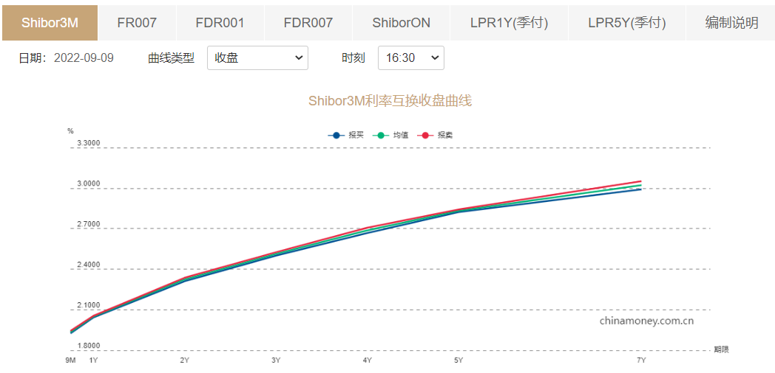

 | 产品 | 月数 | 利率
 | IRSShibor3M- 6M | 12 | 2.0475
 | IRSShibor3M- 1Y | 24 | 2.32
 | IRSShibor3M- 9M | 15

 |  |  | 2.115625

合约估值
Back
 | 利率互换估值

固定利率
浮动利率
9.46%
9.46%
9.46%
9.46%
8%
3M Shibor
3M Shibor
3M Shibor
3M
6M
9M
1Y
2M

 | 当在T0时刻签订的IRS合同经过1个月之后，由于市场预期变化，导致：
 | 1. 各个期限的贴现利率发生变化
 | 2. 未来付息期每一个浮动利率也发生拜年话
 | 最终，每一边的现金流折现到当前时刻的现值不相等，形成差额。
 | 这个差额部分，是一方的未实现亏损，又是另一方的未实现盈利，也就是我们常说的估值。

估值运算案例
Back
 | 估值运算案例

X | 案例介绍
 | 利率互换合同明细
 | 交易日 | 2017-10-16
 | 起息日 | 2017-10-17
 | 到日期 | 2019-10-17
 | 名义本金 | 5,000,000
 | 期限 | 2年
 | 固定利率 | 4.30%
 | 浮动利率 | 3个月SHIBOR
 | 参考利率 | 3m shibor
 | 浮动端计息标准 | ACT/360
 | 固定端计息标准 | ACT/365
 | 支付周期 | 季
 | 计息方式 | 单利
 | 重置频率 | 季

 | 利息支付日 | 利率重置选取日
 | 2018-01-17 | 2017-10-16
 | 2018-04-17 | 2018-01-16
 | 2018-07-17 | 2018-04-16
 | 2018-10-17 | 2018-07-16
 | 2019-01-17 | 2018-10-16
 | 2019-04-17 | 2019-01-16
 | 2019-07-17 | 2019-04-16
 | 2019-10-17 | 2019-07-16

X | 需要解决的问题: 今天是2017年12月1日，如何通过市场信息来对此笔IRS进行估值，加入需要估“买入浮动”端的价值

固定利率
浮动利率
4.3%
4.3%
4.3%
4.3%
3M Shibor
3M Shibor
3M Shibor
3M Shibor
18/1/17
18/4/17
18/10/17
19/1/17
17/12/1
4.3%
19/4/17
3M Shibor
3M Shibor
3M Shibor
19/7/17
19/10/17
4.3%
4.3%

X | 前提假设：
 | 1. 贴现曲线沿用利率互换曲线；
 | 2. 贴现曲线和利率曲线使用线性差值进行估计

X | 2017年12月1日市场数据
 | SHIBOR IRS | 价格 |  | SHIBOR 3M | 价格
 | 6M | 4.612500% |  | 2017-10-16 | 4.366800%
 | 9M | 4.645000% |  | 2017-12-01 | 4.763900%
 | 12M | 4.602500%
 | 24M | 4.590000%

X | 线性差值计算15、18、21M的IRS利率
 | SHIBOR IRS | 价格
 | 6M | 4.6125%
 | 9M | 4.6450%
 | 12M | 4.6025%
 | 15M | 4.5994% | <===通过线性差值的方式计算出来
 | 18M | 4.5963% | =$C$61+($C$65-$C$61)*ROWS($B$62:B63)/4
 | 21M | 4.5931%
 | 24M | 4.5900%

X | 上面的IRS信息相当于目前的市场利率情况，我们通过市场利率情况，以及3个月的SHIBOR，通过bootstraping，获取相应期限的贴现利率
 | 由于2017年12月1日是周五，所下一工作日是2017年12月4日，这个日期是后面进行bootstraping的基准日期
 |  |  |  |  |  |  | ’=IF(COLUMNS($H$71:H$71)<=ROWS($B$73:$B74), $C$9*@INDEX($G$73:$G$80,COLUMNS($H$71:H$71),1)*H$70*(@INDEX($E$73:$E$80,COLUMNS($H$71:H$71),1)/360-VLOOKUP($B74,$B$59:$C$65,2,FALSE)/365), 0)
 |  |  |  |  |  |  | 90 | 92 | 92 | 91 | 90 | 92 | 92 | 91
X | 期限 | 利率重置日期 | 起息日 | 重置利率 | 贴现因子（远期） | 贴现因子（即期） | 2018-03-04 | 2018-06-04 | 2018-09-04 | 2018-12-04 | 2019-03-04 | 2019-06-04 | 2019-09-04 | 2019-12-04 | 现金流求和
 |  |  | 2017-12-04
 | 3M | 2017-12-01 | 2018-03-04 | 4.7639% | 0.9882 | 0.9882
 | 6M | 2018-03-01 | 2018-06-04 | 4.3371% | 0.9890 | 0.9774 | 2,650.74 | -2,650.74 | 0.00 | 0.00 | 0.00 | 0.00 | 0.00 | 0.00 | 0.00
 | 9M | 2018-06-01 | 2018-09-04 | 4.6459% | 0.9883 | 0.9659 | 2,254.77 | -3,051.07 | 796.30 | 0.00 | 0.00 | 0.00 | 0.00 | 0.00 | 0.00
 | 12M | 2018-09-01 | 2018-12-04 | 4.4104% | 0.9890 | 0.9553 | 2,772.58 | -2,527.56 | 1,313.67 | -1,558.68 | 0.00 | 0.00 | 0.00 | 0.00 | 0.00
 | 15M | 2018-12-01 | 2019-03-04 | 4.5235% | 0.9888 | 0.9446 | 2,810.65 | -2,489.07 | 1,351.71 | -1,521.47 | -151.82 | 0.00 | 0.00 | 0.00 | 0.00
 | 18M | 2019-03-01 | 2019-06-04 | 4.5175% | 0.9886 | 0.9338 | 2,848.73 | -2,450.58 | 1,389.75 | -1,484.26 | -115.43 | -188.22 | 0.00 | 0.00 | 0.00
 | 21M | 2019-06-01 | 2019-09-04 | 4.5111% | 0.9886 | 0.9232 | 2,886.80 | -2,412.08 | 1,427.79 | -1,447.04 | -79.04 | -151.44 | -224.99 | 0.00 | 0.00
 | 24M | 2019-09-01 | 2019-12-04 | 4.5045% | 0.9887 | 0.9128 | 2,924.87 | -2,373.59 | 1,465.83 | -1,409.83 | -42.64 | -114.66 | -188.63 | -261.35 | 0.00

X | 通过线性差值法计算出各个期间浮动利率中的值
 | 利率重置选取日 | 重置利率信息
 | 2017-10-16 | 4.3668%
 | 2017-12-01 | 4.7639%
 | 2018-01-16 | 4.5457%
 | 2018-03-01 | 4.3371%
 | 2018-04-16 | 4.4915%
 | 2018-06-01 | 4.6459%
 | 2018-07-16 | 4.5307%
 | 2018-09-01 | 4.4104%
 | 2018-10-16 | 4.4663%
 | 2018-12-01 | 4.5235%
 | 2019-01-16 | 4.5204%
 | 2019-03-01 | 4.5175%
 | 2019-04-16 | 4.5143%
 | 2019-06-01 | 4.5111%
 | 2019-07-16 | 4.5079%
 | 2019-09-01 | 4.5045%

X | 最后再更具新的预期的浮动利率的值，以及相应的更新的折现因子对IRS进行估值
 | 利率重置选取日 | 起息日 | 利息支付日 | 计息天数 | 预期利率 | 贴现因子（远期） | 贴现因子（即期） | 现金流 | 现金流现值
 | 2017-10-16 | 2017-10-17 | 2018-01-17 | 92 | 4.3668% | 0.9947 | 0.9947 | 1,606 | 1,598
 | 2018-01-16 | 2018-01-17 | 2018-04-17 | 90 | 4.5457% | 0.9888 | 0.9835 | 3,808 | 3,745
 | 2018-04-16 | 2018-04-17 | 2018-07-17 | 91 | 4.4915% | 0.9888 | 0.9725 | 3,165 | 3,077
 | 2018-07-16 | 2018-07-17 | 2018-10-17 | 92 | 4.5307% | 0.9886 | 0.9613 | 3,700 | 3,557
 | 2018-10-16 | 2018-10-17 | 2019-01-17 | 92 | 4.4663% | 0.9887 | 0.9505 | 2,878 | 2,735
 | 2019-01-16 | 2019-01-17 | 2019-04-17 | 90 | 4.5204% | 0.9888 | 0.9399 | 3,492 | 3,282
 | 2019-04-16 | 2019-04-17 | 2019-07-17 | 91 | 4.5143% | 0.9887 | 0.9293 | 3,453 | 3,209
 | 2019-07-16 | 2019-07-17 | 2019-10-17 | 92 | 4.5079% | 0.9886 | 0.9187 | 3,409 | 3,132
 |  |  |  |  |  |  |  | 25,511 | 24,335

